Solicitud gráfica
 | Área: | Matemáticas |  |  | Fecha:
 | Grado: | 8 |  |  | 2016-02-21
 | Título del tema: | Competencias |  |  | ¿Cuaderno de estudio o recurso? | Recurso
 | Editor: | Josué Malagón |  |  | Motor del recurso | F13

 | Código guión o recurso: | MA_08_09_CO_REC250 | ← Para determinar este código, visite la hoja de Ayuda
 |  |  |  |  | ESPECIFICACIÓN DE ARCHIVOS A ENTREGAR
Núm. | Archivo Shutterstock o ruta en web | Imagen para: | Tipo | Ubicación de la imagen en el recurso F13 | Nombre imagen SMALL | Tamaño imagen SMALL | Nombre imagen ZOOM | Tamaño imagen ZOOM | Descripción | Observaciones
IMG01 | ver observaciones | Recurso F13 | Ilustración | Simple | MA_08_09_CO_REC250_IMG01n.jpg | 240 x 375 px | MA_08_09_CO_REC250_IMG01a.jpg | 800 x 460 px | Triángulo BCD con todas las bisectrices trazadas y el punto I incentro), letras en cursiva, completar el triángulo pues al pegar la imagen no se ve la punta, la esquina que falta se llama B | 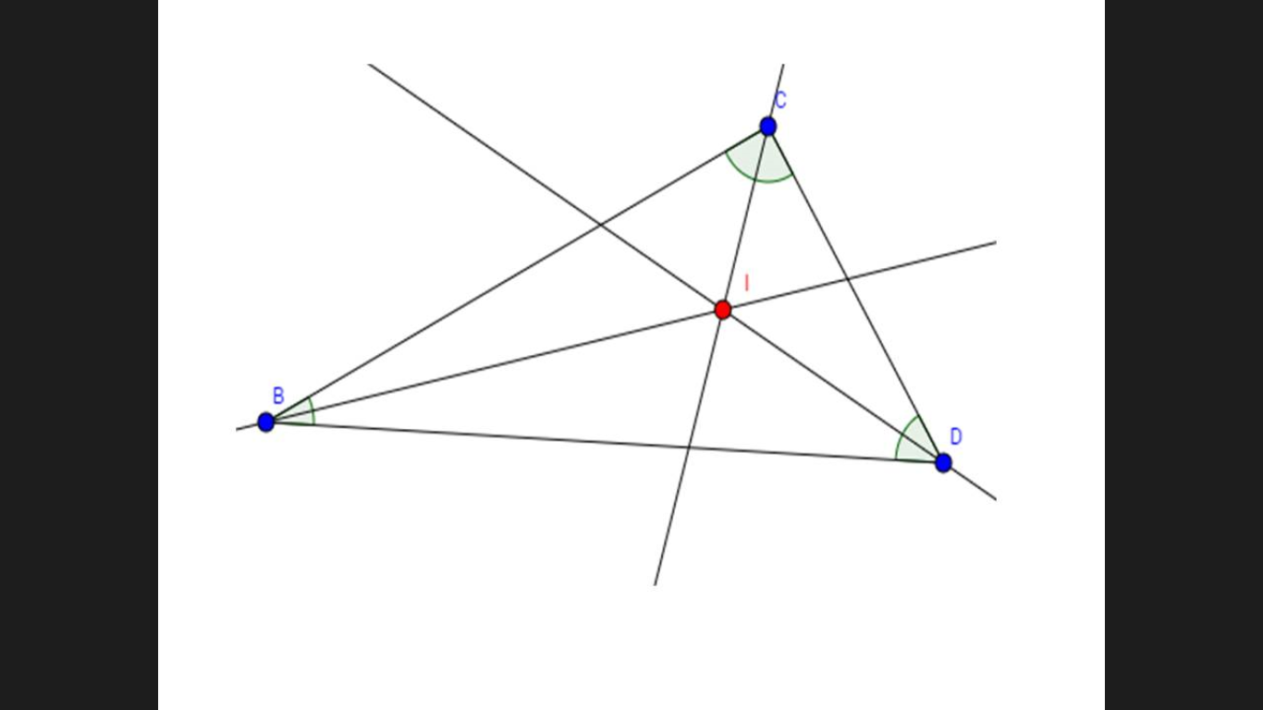
IMG02 | ver observaciones | Recurso F13 | Ilustración | Simple | MA_08_09_CO_REC250_IMG02n.jpg | 240 x 375 px | MA_08_09_CO_REC250_IMG02a.jpg | 800 x 460 px | Triángulo con una bisectriz, nombrar y señalar la bisectriz. | 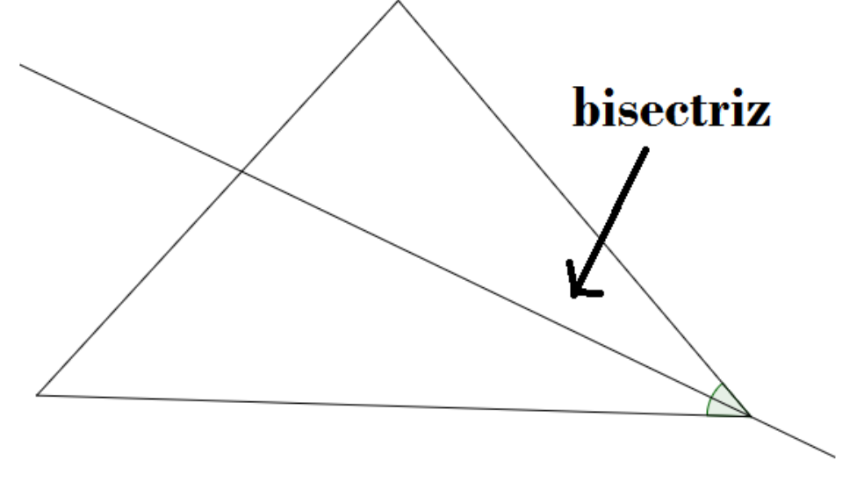
IMG03 | ver observaciones | Recurso F13 | Ilustración | Simple | MA_08_09_CO_REC250_IMG03n.jpg | 240 x 375 px | MA_08_09_CO_REC250_IMG03a.jpg | 800 x 460 px | Imagen donde se evidencia el doblez del triángulo, tal como se muetsra en la observación; es importante marcar los puntos con los mismos nombres como se muestran en la imagen.
IMG04 | ver observaciones | Recurso F13 | Ilustración | Simple | MA_08_09_CO_REC250_IMG04n.jpg | 240 x 375 px | MA_08_09_CO_REC250_IMG04a.jpg | 800 x 460 px | Triángulo donde estan marcadas todas las bisectrices, ( señaladas como dobleces, por eso es importante que los segmentos sean punteados) se evidencia la marca de distancia de lado al incentro. Ver observación. | 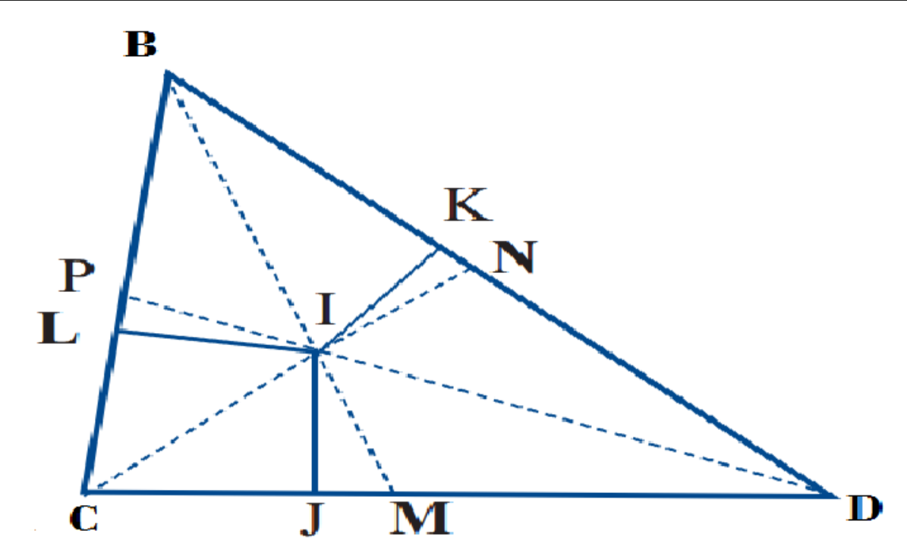
IMG05 | 341599643 | Recurso F13 | Ilustración | Simple | MA_08_09_CO_REC250_IMG05n.jpg | 240 x 375 px | MA_08_09_CO_REC250_IMG05a.jpg | 800 x 460 px | Imagen de ambientacion de las bisectrices de un triángulo.
IMG06 | Imagen tomada de la URL: https://www.google.com/search?q=lineas+notables+triangulo&tbm=isch&imgil=wGSnlOFGuBA_pM%253A%253BaUk8tTJtNZ9TDM%253Bhttp%25253A%25252F%25252Fexpresiongraficaparatodos.wikidot.com%25252Fpuntos-notables-de-los-triangulos&source=iu&pf=m&fir=wGSnlOFGuBA_pM%253A%252CaUk8tTJtNZ9TDM%252C_&usg=__jFQMAej7KSg3_dLkSA3fe1afPD4%3D&biw=1920&bih=969&ved=0ahUKEwiY__rC-IvLAhWFlB4KHZdODi4QyjcIKA&ei=eEvLVpjjO4WpepedufAC#imgrc=wGSnlOFGuBA_pM%3A | Recurso F13 | Ilustración | Simple | MA_08_09_CO_REC250_IMG06n.jpg | 240 x 375 px | MA_08_09_CO_REC250_IMG06a.jpg | 800 x 460 px | Si es posible que el texto NO quede en cursiva | 